Hoja1
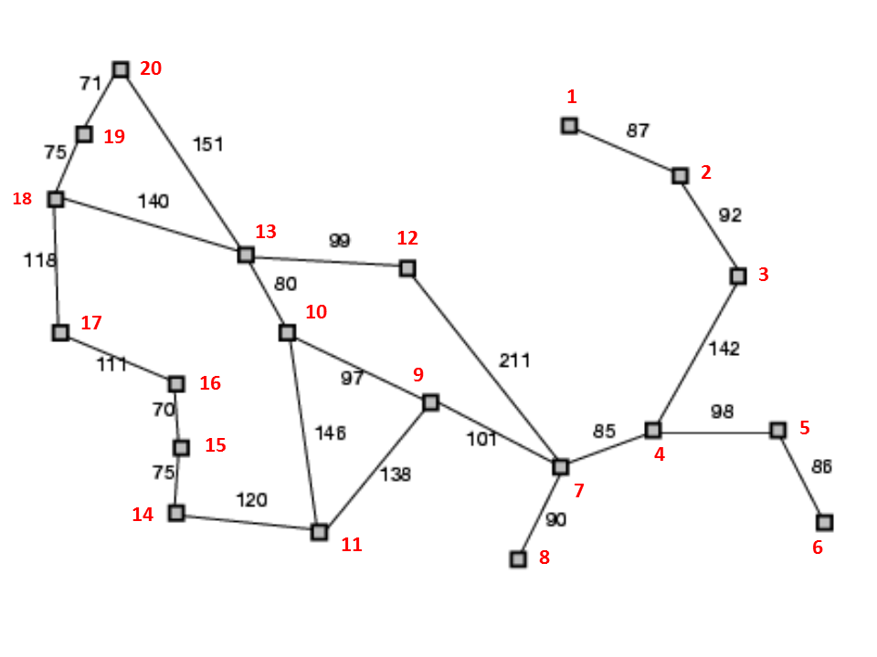
Desde/Hasta | 1 | 2 | 3 | 4 | 5 | 6 | 7 | 8 | 9 | 10 | 11 | 12 | 13 | 14 | 15 | 16 | 17 | 18 | 19 | 20
1 | 0 | 87
2 | 87 |  | 92
3 |  | 92 |  | 142
4 |  |  | 142 |  | 98 |  | 85
5 |  |  |  | 98 |  | 86
6 |  |  |  |  | 86
7 |  |  |  | 85 |  |  |  | 90 | 101 |  |  | 211
8 |  |  |  |  |  |  | 90
9 |  |  |  |  |  |  | 101 |  |  | 97 | 138
10 |  |  |  |  |  |  |  |  | 97 |  | 146 |  | 80
11 |  |  |  |  |  |  |  |  | 138 | 146 |  |  |  | 120
12 |  |  |  |  |  |  | 211 |  |  |  |  |  | 99
13 |  |  |  |  |  |  |  |  |  | 80 |  | 99 |  |  |  |  |  | 140 |  | 151
14 |  |  |  |  |  |  |  |  |  |  | 120 |  |  |  | 75
15 |  |  |  |  |  |  |  |  |  |  |  |  |  | 75 |  | 70
16 |  |  |  |  |  |  |  |  |  |  |  |  |  |  | 70 |  | 111
17 |  |  |  |  |  |  |  |  |  |  |  |  |  |  |  | 111 |  | 118
18 |  |  |  |  |  |  |  |  |  |  |  |  | 140 |  |  |  | 118 |  | 75
19 |  |  |  |  |  |  |  |  |  |  |  |  |  |  |  |  |  | 75 |  | 71
20 |  |  |  |  |  |  |  |  |  |  |  |  | 151 |  |  |  |  |  | 71

